Узб
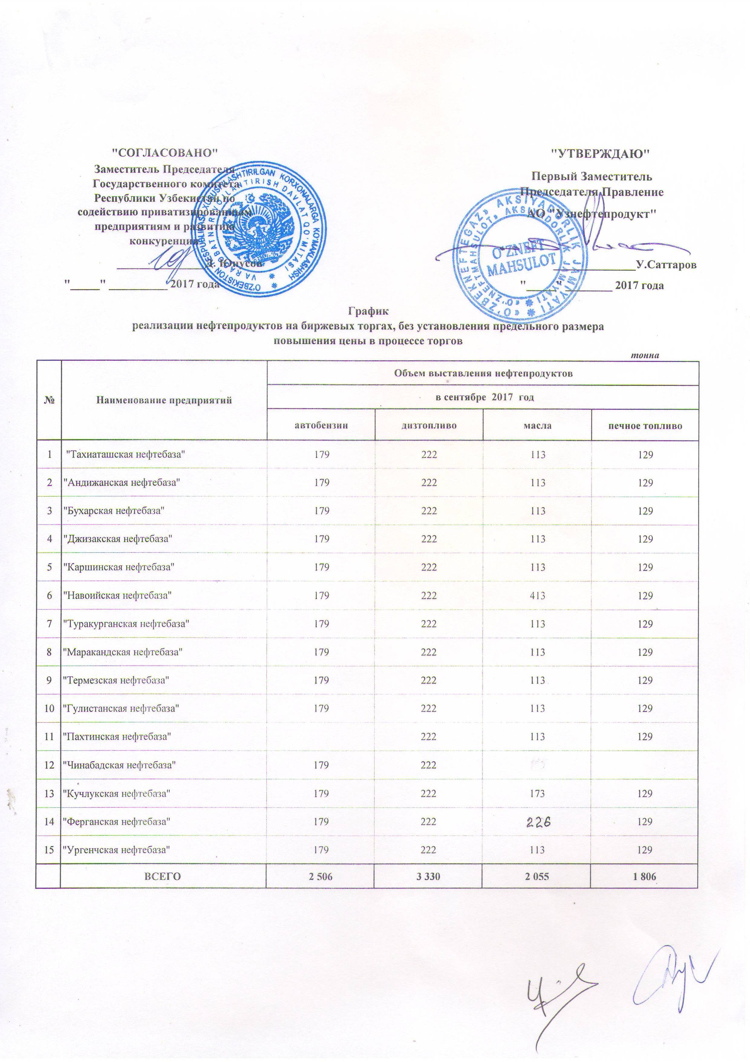
2017 йил сентябрь ойида "Нефт база унитар корхоналари" орқали биржа савдоларида сотувга қўиладиган нефт маҳсулотлари миқдорлари (савдо жараёнида нархлар чекланмаган)
ЖАДВАЛИ
 |  |  |  |  | тоннада
№ | Нефт база унита корхоналари номи | Нефт маҳсулотлари миқдорлари
 |  | 2017 йил сентябрь ойида
 |  | Бензин | Диз. ёкилғиси | Техник мой | Очоқ ёкилғиси
1 | УП "Ташиаташская нефтебаза" | 179 | 222 | 113 | 129
2 | УП "Андижанская нефтебаза" | 179 | 222 | 113 | 129
3 | УП "Бухарская нефтебаза" | 179 | 222 | 113 | 129
4 | УП "Джизакская нефтебаза" | 179 | 222 | 113 | 129
5 | УП "Каршинская нефтебаза" | 179 | 222 | 113 | 129
6 | УП "Навоийская нефтебаза" | 179 | 222 | 413 | 129
7 | УП "Туракурганская нефтебаза" | 179 | 222 | 113 | 129
8 | УП "Маракандская нефтебаза" | 179 | 222 | 113 | 129
9 | УП "Термезская нефтебаза" | 179 | 222 | 113 | 129
10 | УП "Гулистанская нефтебаза" | 179 | 222 | 113 | 129
11 | УП "Пахтинская нефтебаза" |  | 222 | 113 | 129
12 | УП "Чинабадская нефтебаза" | 179 | 222
13 | УП "Кучлукская нефтебаза" | 179 | 222 | 173 | 129
14 | УП "Ферганская нефтебаза" | 179 | 222 | 226 | 129
15 | УП "Ургенчская нефтебаза" | 179 | 222 | 113 | 129
 | ВСЕГО | 2,506 | 3,330 | 2,055 | 1,806

